Početna
Inicijativa
Inovativna Srbija

 |  | O nama | Komunikacioni kanali | Okrugli stolovi | Manifestacije | Članovi mreže | Kontakt

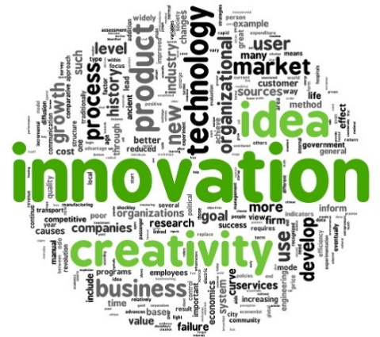
 | Republika Srbija je usvojila inovacioni ekosistem koji se sastoji iz tri nivoa, i to: Prvi nivo čini - Inovaciona politika i upravljanje, i uključuje nacionalnu inovacionu politiku i upravljačku strukturu za upravljanje i promociju inovacija na nacionalnom nivou - Vlada Republike Srbije, odnosno Kabinet ministra bez porfelja zadužen za inovacije i tehnološki razvoj. Drugi nivo čini - Inovacioni motor, koga grade komponente: Korporativni sistem (mreža koju čini Ministarstvo privrede, Privredna komora Srbije zajedno sa multinacionalnim kompanijama, MSP, kao i novoosnovanim preduzećima; Tehnički i poslovni posrednici (mreža koju čini Inovacioni centri, Biznis inkubatori, Naučno-tehnološki parkovi, Razvojna agencija Srbije kao i mreža nezavisnih konsultanata); Istraživački sistem (mreža koju čini Ministarstvo prosvete, nauke i tehnološkog razvoja i Zajednica instituta Srbije . Treći nivo čini - Inovacioni fasilitatori, koga grade sledeće komponente Politički i regulatorni sistem (zakonska regulative), Obrazovni i sistem ljudskog kapitala (formalna vertikala obrazovanja od predškolskog, preko osnovnog, srednjeg, zaključno sa visokim obrazovanjem, kao i neformalno obrazovanje u vidu obrazovanja i obuke odraslih) Finansijska podrška (Akcijski kapital, Krediti banaka, Privatni investitori, Krediti od potencijalnih poslovnih partnera, Lizing, Dotacije i subvencije, Univerzitetska podrška, Publicitet, Inkubacija, Mikro krediti, Krediti za podsticaj preduzetništva) i Nefinansijska podrška: Radionice (za različite faze preduzetničkog poduhvata, Mentoring, Događaji i saopštenja o preduzetnitvu, Preduzetnički konsalting, Softverska podrška, Preduzetnički konsalting, Umrežavanje, i sl. )

